申込書 (2)
SG-002・HY-003S 取付工事お申し込みの流れ・利用規約
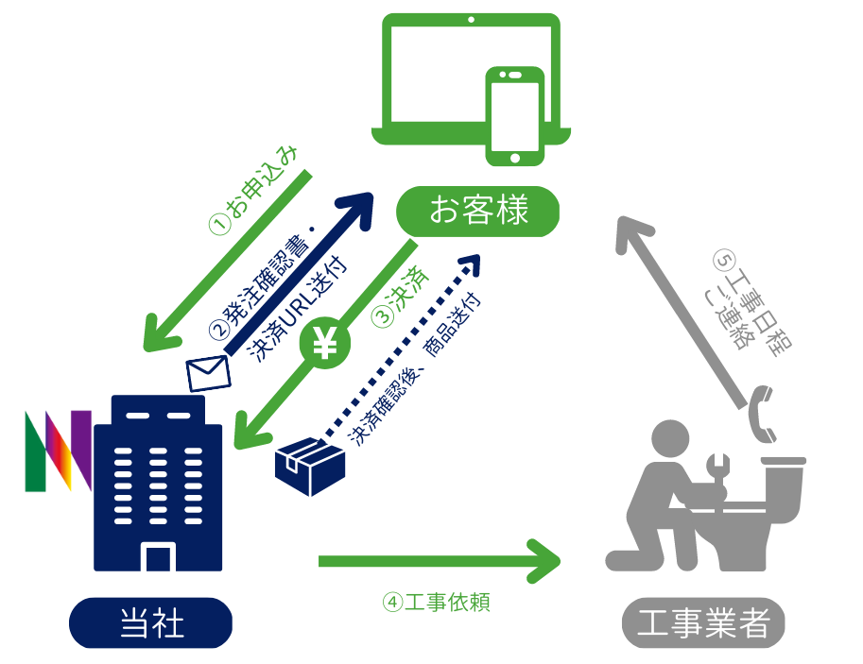
①専用申し込みフォーム又は発注書に必要事項を記入し、FAXまたはメールにて取付工事をお申込み下さい。 FAX：011-261-6516 MAIL: kirei@nakahara-denki.co.jp ②発注内容を確認後、お申し込み内容確認のメール又はFAXを送信致します。 ③確認メールに記載している決済用URLからご希望の商品を選び、決済方法に従って購入手続きをお願い致します。 ④決済確認後、指定場所へ商品の発送・当社から工事業者へ工事依頼を致します。 ⑤後日、工事業者からお客様へ確認のお電話をさせて頂きますので、直接日程の調整を頂き申込み完了です。 ※遠方地域による別途出張費用がかかる場合や、離島や立ち入り制限がされている区域などの設置工事ができない場合もございます。 ※延長ホースなど現場での追加部材が必要な場合は当日現金でのお支払いのみとなります。 ※設置工事訪問時に取付できなかった場合や、現場でキャンセルした場合はキャンセル料3,300円(税込)を現金で頂戴いたします。 ※商品開梱後の返品については初期不良などを除き、お客様都合による返品は受け付けておりません。
※当日の訪問時間については前日、もしくは当日朝9：00までに工事業者からお客様へ直接お電話いたします。
※急遽都合がつかなくなった場合は当日朝9時までに変更のご連絡をお願い致します。 それ以降はキャンセル料が発生いたします。
※当日の訪問時間のご連絡の際、お電話にでられない場合でも客様宅へご訪問いたします。 不在の場合は不在票を投函いたしますが、次回訪問時に初回訪問出張料として追加費用3,300円をお支払い頂きますので ご了承ください。
発注書
お 名 前 |  | 申 込 日
設置先ご住所 ※必須 |  | 電話番号 ※必須
設置希望日 | 年 月 日 | メールアドレス 又はFAX ※必須
備考
 | ※発注日から5営業日以降の日付で記載してくださ ※ご連絡方法などその他要望がございましたら備考欄にご記入下さい
基本料金 |  | 数 量 | 税込単価(円) | 合 計
水圧式洗浄便座 SG-002 （設置取付工事込） |  |  | 27,000 | ¥-
ハイブリット式洗浄便座 HY-003S(N) （設置取付工事込・既存の洗浄便座取外し 無） |  |  | 65,780 | ¥-
ハイブリット式洗浄便座 HY-003S(N) （設置取付工事込・既存の洗浄便座取外し 有） |  |  | 69,300 | ¥-
洗浄便座 基本取付工事 （原状復帰工事含む・既存の洗浄便座取外し 無） |  |  | 11,000 | ¥-
洗浄便座 基本取付工事 （原状復帰工事含む・既存の洗浄便座取外し 有） |  |  | 15,400 | ¥-
コンセント増設工事 （※注１） |  |  | 13,200 | ¥-
合 計（税込） |  |  |  | ¥-
※注１：コンセント増設の適応範囲：穴あけ1箇所・電線5ｍまで・露出コンセント,範囲外につきましては別途お見積り。 ブレーカーから増設する場合は小ブレーカーの空きが必須になります。 ※注２：製品・施工工事は1年補償つきです。 初期不良や通常利用による製品故障、工事に伴う水漏れなどの不具合については１年間補償いたします。 ※注３：既存の温水洗浄便座の処分は行っておりません。 ※注４：通常の便座の取外しは基本工事費に含まれています。

□ | 記載の工事に関わる内容について同意し、取付工事をお申し込む場合は左記チェックボックスにチェックを入れて下さい。

◎お支払いについては、下記専用BASEページ（クレジット払い）・銀行振込・店頭でお支払い下さい

クレジットカード決済はこちら → https://nakaharadenk.thebase.in/ |  | 銀行振込 振込先：北洋銀行 本店営業部 普通預金 4090949
訪問時に下記工事内容・追加部材が発生した場合は当日現金払いにてお支払いください。
 | 追加工事 料金表（当日現金払いのみ） |  | 税込価格
 | 事前訪問お見積料 |  | 3,300円
 | 工事の訪問後のキャンセル(取付不可時も含む) |  | 3,300円
 | 既存温水洗浄便座取外し工事 |  | 4,400円
 | フレキ管(1,500円/35ｃｍ毎) |  | 1,500円
 | モール/ｍ 各色 |  | 1,500円
 | その他追加工事 |  | 応相談
※訪問時に万が一取付できなかった場合など商品をキャンセルする際に、商品を開梱した場合、
初期不良を除き返品の対象外になりますので、製品は設置工事が完了するまで開梱せず保管ください。
※工事のみキャンセルする場合は銀行振込にて返金処理をいたしますのでご希望の方は別途ご連絡下さい。
※返金時に発生する振込手数料についてはお客様にてご負担下さい。
お問合せ先 株式会社中原電気商会
平日９：００～１８：００ 土・日・祝日休み
kirei@nakahara-denki.co.jp
TEL:011-261-6511 FAX:011-261-6516

 |  |  |  | R5.1月現在

